Sheet1
Nilai UTS dan UAS mahasiswa Binus semester 6
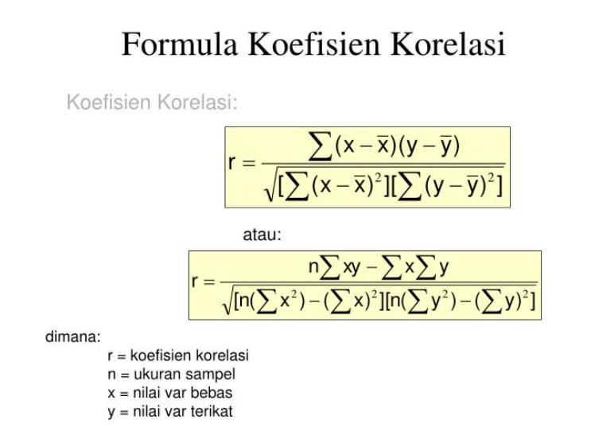
mahasiswa | Nilai UTS (X) | Nilai UAS (Y) | x^2 | y^2 | xy
1 | 68 | 70 | 4624 | 4900 | 4760
2 | 75 | 75 | 5625 | 5625 | 5625
3 | 95 | 85 | 9025 | 7225 | 8075
4 | 80 | 85 | 6400 | 7225 | 6800
5 | 80 | 70 | 6400 | 4900 | 5600
6 | 40 | 50 | 1600 | 2500 | 2000
7 | 81 | 80 | 6561 | 6400 | 6480
8 | 85 | 85 | 7225 | 7225 | 7225
9 | 81 | 80 | 6561 | 6400 | 6480
10 | 80 | 80 | 6400 | 6400 | 6400
11 | 100 | 90 | 10000 | 8100 | 9000
12 | 87 | 80 | 7569 | 6400 | 6960
13 | 95 | 90 | 9025 | 8100 | 8550
14 | 76 | 85 | 5776 | 7225 | 6460
15 | 70 | 75 | 4900 | 5625 | 5250
16 | 55 | 65 | 3025 | 4225 | 3575
17 | 95 | 85 | 9025 | 7225 | 8075
18 | 80 | 85 | 6400 | 7225 | 6800
19 | 50 | 50 | 2500 | 2500 | 2500
20 | 75 | 85 | 5625 | 7225 | 6375
 | 1548 | 1550 | 124266 | 122650 | 122990
c) Jika seorang siswa mendapatkan nilai UTS 85 maka nilai UAS sudah pasti bernilai 85,hal ini dikarenakan hanya 1 orang yang memiliki nilai UTS 85

